全体フロー(ボックス)
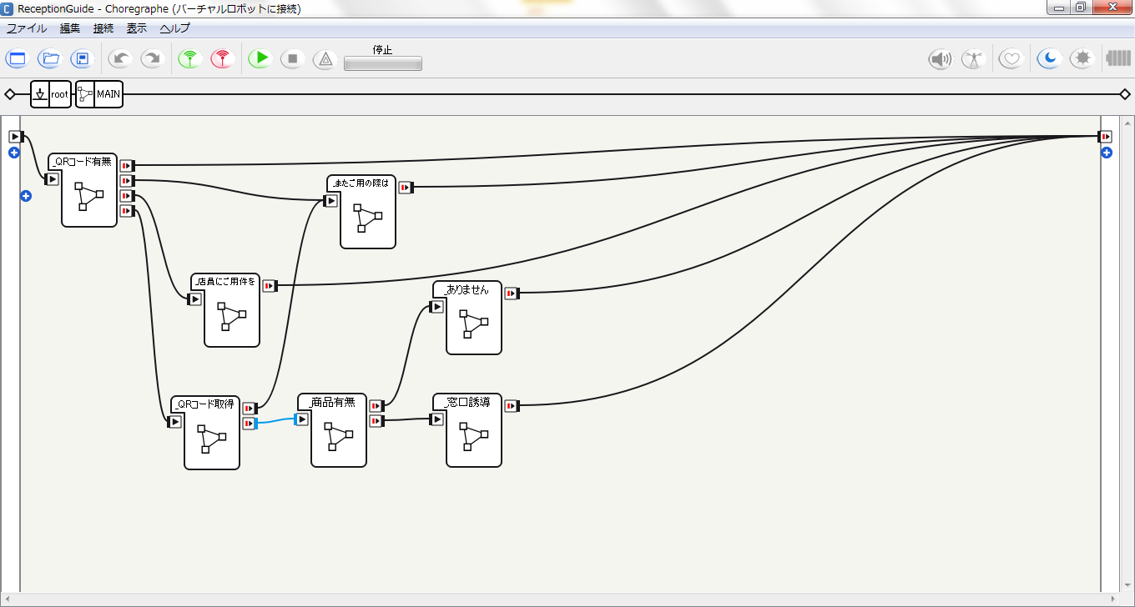

全体フロー
Start

QRコード
有無

タイムアウト
QRコード有り？
QRコード無し？
キャンセル？
NO
QRコード無し
用件を店員へ
伝えるよう勧める

YES
キャンセル

QRコード
取得

取得できた？
キャンセル？
タイムアウト
キャンセル
またのご利用を
期待する旨を伝える

YES

商品有無

商品有り？
NO
商品が無い旨を伝える

YES

窓口案内

End

QRコード有無
NO
ＹＥＳ
ＹＥＳ
NO
ＹＥＳ
NO
返答が「有」「無」以外？
Start
QRコードの
有無を尋ねる
15秒以内に
返答有り？
output
result
タブレット入力
End
result = -1
result = 0
result = 1
返答が
「有」？

QRコード取得
NO
ＹＥＳ
ＹＥＳ
NO
不正なＱＲコード？
Start
一定時間内に提示？
output
code
メッセージ
End
code = null
code = QRコード
QRコード
提示案内

商品有無
ＹＥＳ
NO
Start
該当の
商品有り？
output
exist
End
exist = 0
exist = 1
input
code
商品照合

